关系图
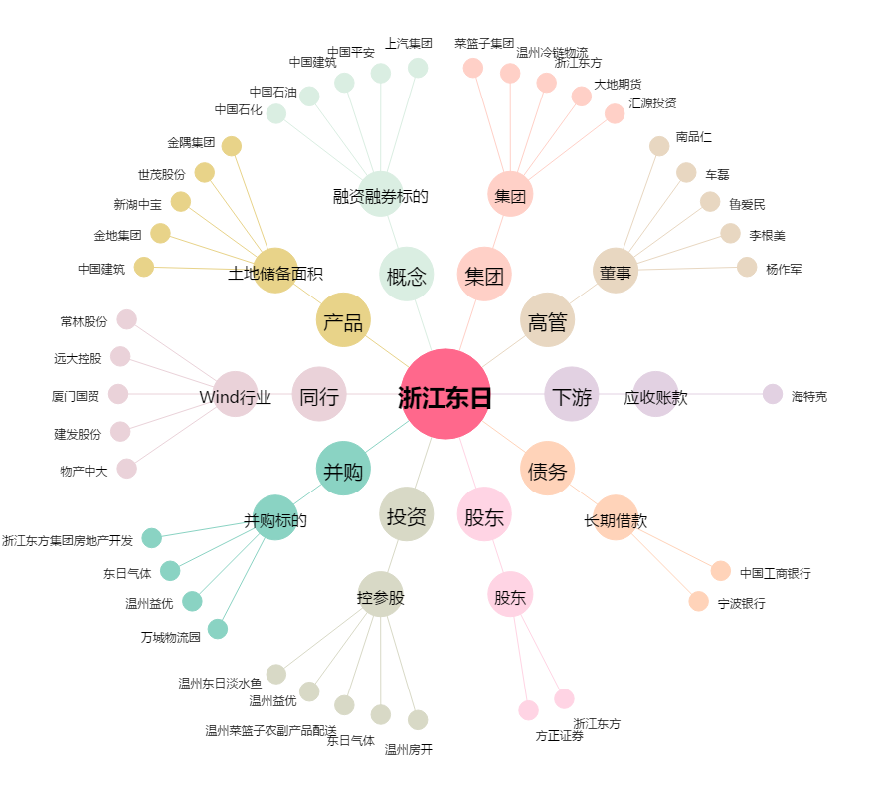
浙江东日[600113.SH] - 关系概览图

